Sheet1
CR/COLOR/GI SLITTER COIL AND SHEET, PRIME QUALITY, SOFT TEMPER, NO RUST
PACKING : DOMESTIC MILL PACKED AND BARE COIL

NO. | THICK |  | WIDTH |  | LENGTH | N/W | ITEM | SPEC | COILS/SHEETS
1 | 0.56 | X | 545 | X | 574 | 0.840 | ALCOT | CQ | 600
2 | 0.31 | X | 848 | X | 1855 | 0.651 | COLOR | CQ | 170
3 | 0.31 | X | 848 | X | 1855 | 0.804 | COLOR | CQ | 210
4 | 0.31 | X | 848 | X | 1855 | 0.804 | COLOR | CQ | 210
5 | 0.31 | X | 848 | X | 1855 | 0.804 | COLOR | CQ | 210
6 | 0.35 | X | 848 | X | 1855 | 0.043 | COLOR | CQ | 10
7 | 0.35 | X | 1235.2 | X | 1483.4 | 1.081 | COLOR | CQ | 215
8 | 0.35 | X | 1235.2 | X | 1483.4 | 1.984 | COLOR | CQ | 320
9 | 0.45 | X | 211.1 | X | 1975 | 0.790 | COLOR | CQ | 500
10 | 0.45 | X | 211.1 | X | 1975 | 3.902 | COLOR | CQ | 2470
11 | 0.45 | X | 211.1 | X | 1975 | 4.882 | COLOR | CQ | 3090
12 | 0.45 | X | 211.1 | X | 1975 | 3.106 | COLOR | CQ | 1966
13 | 0.45 | X | 757.5 | X | 682.5 | 0.683 | COLOR | CQ | 350
14 | 0.45 | X | 757.5 | X | 682.5 | 0.478 | COLOR | CQ | 245
15 | 0.70 | X | 731 | X | 788 | 1.110 | CR | CQ | 350
16 | 0.25 | X | 566 | X | 1540 | 1.309 | GI | CQ | 700
17 | 0.25 | X | 566 | X | 1605 | 0.390 | GI | CQ | 200
18 | 0.25 | X | 840 | X | 1525 | 2.199 | GI | CQ | 800
19 | 0.25 | X | 960 | X | 1610 | 1.559 | GI | CQ | 470
20 | 0.25 | X | 960 | X | 1610 | 1.658 | GI | CQ | 500
21 | 0.25 | X | 960 | X | 1610 | 1.658 | GI | CQ | 500
22 | 0.25 | X | 960 | X | 1610 | 0.995 | GI | CQ | 300
23 | 0.25 | X | 960 | X | 1610 | 0.331 | GI | CQ | 100
24 | 0.25 | X | 284 | X | 364 | 0.222 | GI | CQ | 1000
25 | 0.25 | X | 284 | X | 364 | 0.222 | GI | CQ | 1000
26 | 0.25 | X | 284 | X | 364 | 0.222 | GI | CQ | 1000
27 | 0.25 | X | 284 | X | 364 | 0.222 | GI | CQ | 1000
28 | 0.25 | X | 566 | X | 1605 | 0.390 | GI | CQ | 200
29 | 0.25 | X | 600.5 | X | 1617.7 | 1.706 | GI | CQ | 820
30 | 0.25 | X | 600.5 | X | 1707.7 | 0.132 | GI | CQ | 60
31 | 0.25 | X | 600.5 | X | 1707.7 | 0.924 | GI | CQ | 420
32 | 0.25 | X | 600.5 | X | 1707.7 | 0.880 | GI | CQ | 400
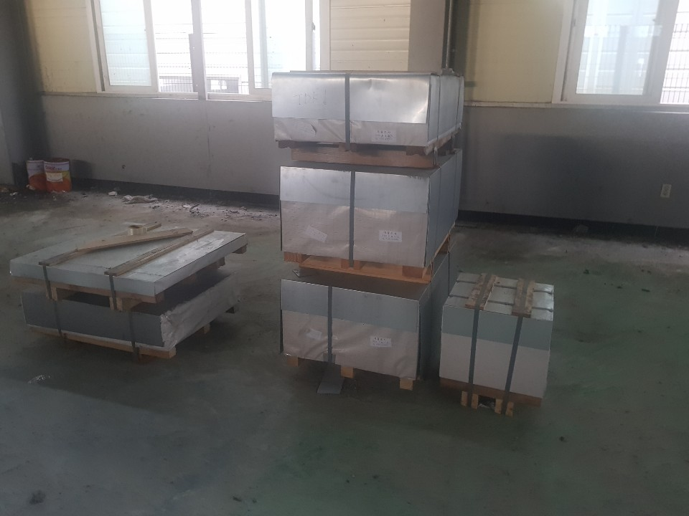
33 | 0.25 | X | 601 | X | 1540 | 0.378 | GI | CQ | 190
34 | 0.25 | X | 601 | X | 1715 | 0.287 | GI | CQ | 130
35 | 0.25 | X | 625 | X | 765 | 0.082 | GI | CQ | 80
36 | 0.25 | X | 704.7 | X | 1401 | 1.484 | GI | CQ | 700
37 | 0.25 | X | 704.7 | X | 1551 | 1.638 | GI | CQ | 700
38 | 0.25 | X | 705 | X | 1420 | 0.344 | GI | CQ | 160
39 | 0.25 | X | 705 | X | 1420 | 0.645 | GI | CQ | 300
40 | 0.25 | X | 705 | X | 1420 | 0.688 | GI | CQ | 320
41 | 0.25 | X | 705 | X | 1490 | 0.270 | GI | CQ | 120
42 | 0.25 | X | 705 | X | 1490 | 0.270 | GI | CQ | 120
43 | 0.25 | X | 730 | X | 1477 | 0.347 | GI | CQ | 150
44 | 0.25 | X | 730 | X | 1517 | 0.806 | GI | CQ | 340
45 | 0.25 | X | 750 | X | 1420 | 1.049 | GI | CQ | 460
46 | 0.25 | X | 900 | X | 1613 | 0.746 | GI | CQ | 240
47 | 0.25 | X | 935 | X | 1530 | 0.414 | GI | CQ | 135
48 | 0.27 | X | 625 | X | 765 | 0.374 | GI | CQ | 340
49 | 0.32 | X | 702.1 | X | 1527.4 | 1.164 | GI | CQ | 400
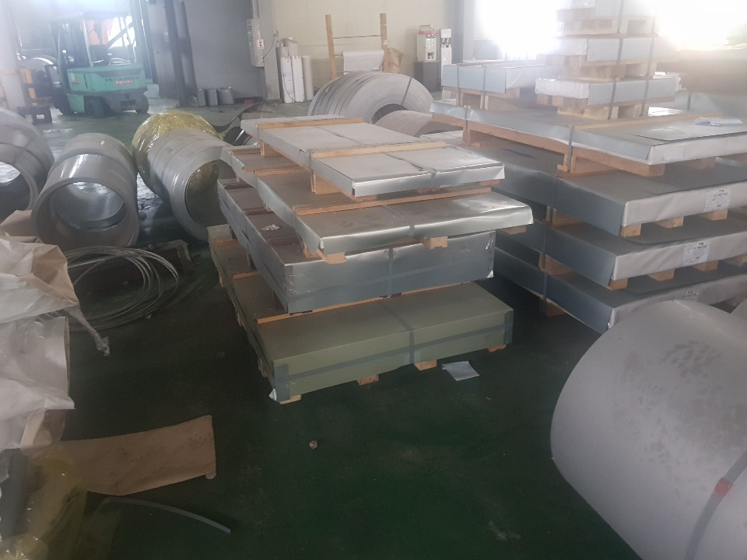
50 | 0.53 | X | 540 | X | 800 | 0.965 | GI | CQ | 500
51 | 0.60 | X | 260.4 | X | 1047.9 | 0.411 | GI | CQ | 300
52 | 0.75 | X | 210 | X | 784 | 0.408 | GI | CQ | 400
53 | 0.25 | X | 960 | X | 1610 | 1.658 | GI | CQ | 500
54 | 0.25 | X | 617 | X | 740 | 0.294 | GI | CQ | 300
55 | 0.25 | X | 640 | X | 1480 | 0.609 | GI | CQ | 300
56 | 0.30 | X | 214 | X | 546 | 0.296 | GI | CQ | 1000
57 | 0.41 | X | 252 | X | 561 | 0.392 | GI | CQ | 800
58 | 0.41 | X | 252 | X | 561 | 0.392 | GI | CQ | 800
59 | 0.41 | X | 252 | X | 561 | 0.157 | GI | CQ | 320
60 | 0.41 | X | 282 | X | 1190 | 0.708 | GI | CQ | 610
61 | 0.41 | X | 282 | X | 582 | 0.369 | GI | CQ | 650
62 | 0.41 | X | 282 | X | 585 | 0.457 | GI | CQ | 800
63 | 0.41 | X | 282 | X | 585 | 0.457 | GI | CQ | 800
64 | 0.41 | X | 282 | X | 585 | 0.457 | GI | CQ | 800
65 | 0.41 | X | 282 | X | 585 | 0.457 | GI | CQ | 800
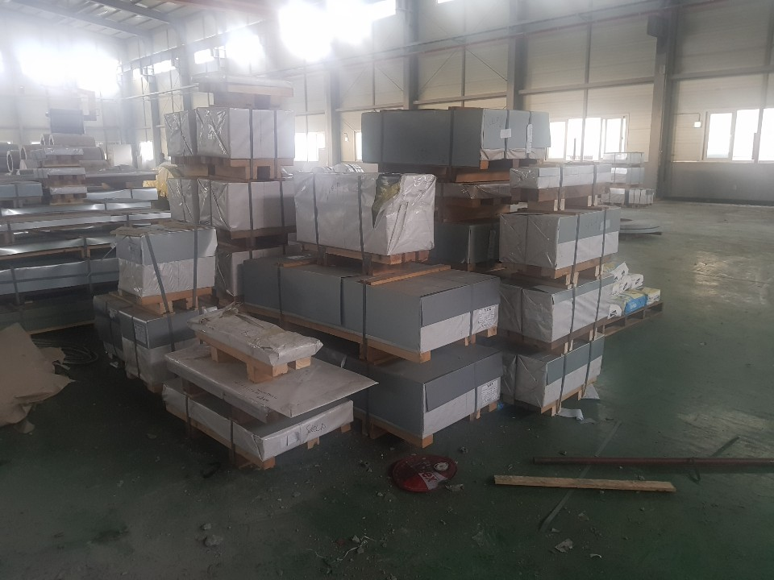
66 | 0.41 | X | 282 | X | 585 | 0.457 | GI | CQ | 800
67 | 0.40 | X | 280 | X | 792 | 0.601 | GI | CQ | 800
68 | 0.40 | X | 280 | X | 792 | 0.601 | GI | CQ | 800
69 | 0.40 | X | 280 | X | 792 | 0.110 | GI | CQ | 146
70 | 0.40 | X | 282 | X | 1150 | 0.880 | GI | CQ | 800
71 | 0.40 | X | 282 | X | 1150 | 0.880 | GI | CQ | 800
72 | 0.40 | X | 282 | X | 1150 | 0.880 | GI | CQ | 800
73 | 0.40 | X | 282 | X | 1150 | 0.325 | GI | CQ | 295
74 | 0.40 | X | 282 | X | 1190 | 0.912 | GI | CQ | 800
75 | 0.40 | X | 282 | X | 582 | 0.444 | GI | CQ | 800
76 | 0.40 | X | 282 | X | 582 | 0.444 | GI | CQ | 800
77 | 0.40 | X | 282 | X | 582 | 0.444 | GI | CQ | 800
78 | 0.40 | X | 282 | X | 582 | 0.444 | GI | CQ | 800
79 | 0.56 | X | 440 | X | 660 | 0.822 | GI | CQ | 600
80 | 0.56 | X | 440 | X | 660 | 0.822 | GI | CQ | 600
81 | 0.56 | X | 440 | X | 660 | 0.425 | GI | CQ | 310
82 | 0.56 | X | 590 | X | 820 | 1.362 | GI | CQ | 600
83 | 0.56 | X | 590 | X | 820 | 1.362 | GI | CQ | 600
84 | 0.56 | X | 590 | X | 820 | 1.158 | GI | CQ | 510
85 | 0.30 | X | 918 | X | 1513 | 1.410 | GL | CQ | 400
86 | 0.30 | X | 295 | X | 745 | 0.553 | GL | CQ | 1000 | 71.790
87 | 0.25 | X | 100 | X | C | 0.491 | GI | CQ | 2
88 | 0.25 | X | 100 | X | C | 0.556 | GI | CQ | 2
89 | 0.25 | X | 100 | X | C | 0.599 | GI | CQ | 2
90 | 0.25 | X | 100 | X | C | 0.662 | GI | CQ | 2
91 | 0.25 | X | 100 | X | C | 0.624 | GI | CQ | 2
92 | 0.25 | X | 100 | X | C | 0.652 | GI | CQ | 2
93 | 0.25 | X | 100 | X | C | 0.657 | GI | CQ | 2
94 | 0.25 | X | 100 | X | C | 0.680 | GI | CQ | 2
95 | 0.25 | X | 100 | X | C | 0.759 | GI | CQ | 2
96 | 0.25 | X | 100 | X | C | 0.443 | GI | CQ | 1
97 | 0.25 | X | 100 | X | C | 0.445 | GI | CQ | 1
98 | 0.25 | X | 100 | X | C | 0.411 | GI | CQ | 1
99 | 0.25 | X | 100 | X | C | 0.516 | GI | CQ | 1
100 | 0.25 | X | 1097 | X | C | 0.907 | GI | CQ | 1
101 | 0.25 | X | 1097 | X | C | 1.134 | GI | CQ | 1
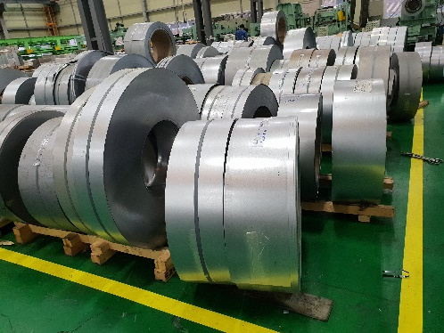
102 | 0.25 | X | 1097 | X | C | 0.340 | GI | CQ | 1
103 | 0.25 | X | 1097 | X | C | 0.456 | GI | CQ | 1
104 | 0.25 | X | 1097 | X | C | 0.718 | GI | CQ | 1
105 | 0.25 | X | 110 | X | C | 0.034 | GI | CQ | 1
106 | 0.25 | X | 110 | X | C | 0.046 | GI | CQ | 1
107 | 0.25 | X | 110 | X | C | 0.636 | GI | CQ | 2
108 | 0.25 | X | 110 | X | C | 0.645 | GI | CQ | 2
109 | 0.25 | X | 110 | X | C | 0.659 | GI | CQ | 2
110 | 0.25 | X | 110 | X | C | 0.322 | GI | CQ | 1
111 | 0.25 | X | 143 | X | C | 0.832 | GI | CQ | 2
112 | 0.25 | X | 70 | X | C | 0.356 | GI | CQ | 2
113 | 0.25 | X | 70 | X | C | 0.358 | GI | CQ | 2
114 | 0.25 | X | 90 | X | C | 0.387 | GI | CQ | 1
115 | 0.25 | X | 95 | X | C | 0.062 | GI | CQ | 1
116 | 0.25 | X | 95 | X | C | 0.557 | GI | CQ | 2
117 | 0.25 | X | 95 | X | C | 0.407 | GI | CQ | 1
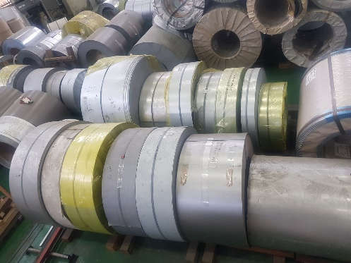
118 | 0.25 | X | 95 | X | C | 0.424 | GI | CQ | 1
119 | 0.25 | X | 95 | X | C | 0.425 | GI | CQ | 1
120 | 0.25 | X | 95 | X | C | 0.438 | GI | CQ | 1
121 | 0.31 | X | 60 | X | C | 0.183 | COLOR | CQ | 1
122 | 0.31 | X | 60 | X | C | 0.187 | COLOR | CQ | 1
123 | 0.31 | X | 60 | X | C | 0.188 | COLOR | CQ | 1
124 | 0.31 | X | 60 | X | C | 0.187 | COLOR | CQ | 1
125 | 0.31 | X | 60 | X | C | 0.207 | COLOR | CQ | 1
126 | 0.31 | X | 60 | X | C | 0.210 | COLOR | CQ | 1
127 | 0.31 | X | 60 | X | C | 0.167 | COLOR | CQ | 1
128 | 0.31 | X | 60 | X | C | 0.189 | COLOR | CQ | 1
129 | 0.32 | X | 130 | X | C | 1.190 | GI | CQ | 2
130 | 0.30 | X | 184 | X | C | 1.096 | GL | CQ | 2
131 | 0.30 | X | 184 | X | C | 1.102 | GL | CQ | 2
132 | 0.30 | X | 930 | X | C | 0.821 | GI | CQ | 1
133 | 0.41 | X | 339 | X | C | 1.970 | EGI | CQ | 1
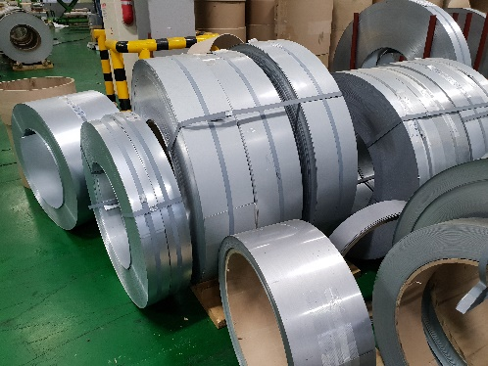
134 | 0.45 | X | 165 | X | C | 1.156 | GI | CQ | 1
135 | 0.45 | X | 60 | X | C | 0.260 | COLOR | CQ | 1
136 | 0.45 | X | 70 | X | C | 0.239 | COLOR | CQ | 1
137 | 0.48 | X | 60 | X | C | 0.251 | GI | CQ | 1
138 | 0.48 | X | 60 | X | C | 0.251 | GI | CQ | 1
139 | 0.48 | X | 60 | X | C | 0.255 | GI | CQ | 1
140 | 0.48 | X | 60 | X | C | 0.255 | GI | CQ | 1
141 | 0.49 | X | 114 | X | C | 1.638 | EGI | CQ | 3
142 | 0.40 | X | 100 | X | C | 0.880 | GI | CQ | 2
143 | 0.40 | X | 280 | X | C | 1.991 | GI | CQ | 1
144 | 0.40 | X | 339 | X | C | 1.328 | EGI | CQ | 1
145 | 0.56 | X | 407 | X | C | 1.455 | GA | CQ | 1
146 | 0.75 | X | 107 | X | C | 0.331 | GA | CQ | 1
147 | 0.75 | X | 205 | X | C | 0.140 | ALCOT | CQ | 1
148 | 0.77 | X | 76 | X | C | 0.126 | GA | CQ | 1
149 | 0.76 | X | 210 | X | C | 0.398 | GI | CQ | 1
150 | 0.76 | X | 210 | X | C | 0.605 | GI | CQ | 1
151 | 0.77 | X | 62 | X | C | 0.434 | GI | CQ | 1
152 | 0.70 | X | 177 | X | C | 1.013 | GI | CQ | 2
153 | 0.70 | X | 177 | X | C | 1.013 | GI | CQ | 2
154 | 0.70 | X | 177 | X | C | 1.449 | GI | CQ | 2
155 | 0.80 | X | 116 | X | C | 1.042 | GI | CQ | 2
156 | 0.81 | X | 116 | X | C | 0.844 | GI | CQ | 2
157 | 0.81 | X | 168 | X | C | 0.470 | GI | CQ | 1
158 | 0.97 | X | 393 | X | C | 0.770 | CR | CQ | 1
159 | 1.60 | X | 1219 | X | C | 0.306 | PO | CQ | 1
160 | 1.60 | X | 250 | X | C | 0.063 | PO | CQ | 1
161 | 4.50 | X | 250 | X | C | 0.706 | PO | CQ | 1 | 45.004
TOTAL 161 PACKAGES |  |  |  |  |  | 116.794 | MT

